Cramer 2x2
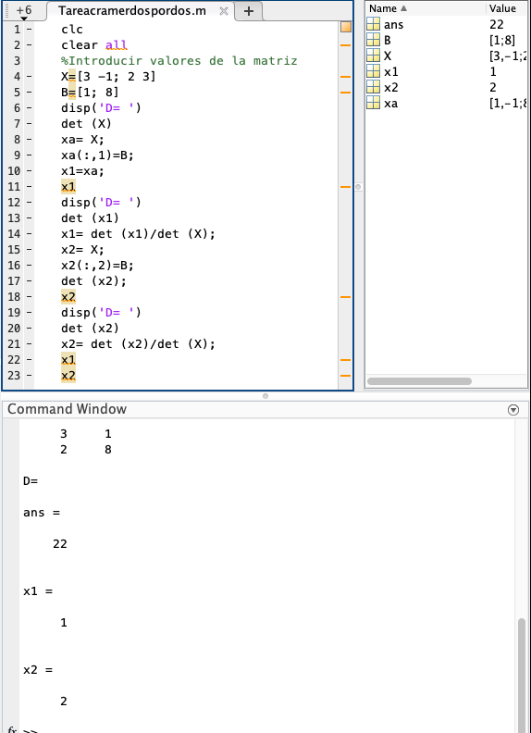
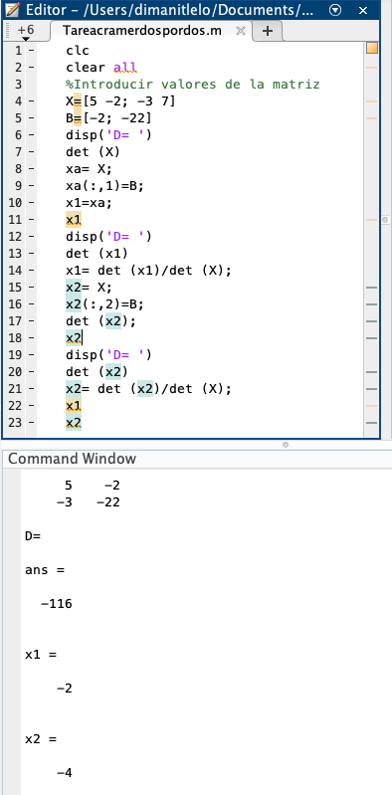
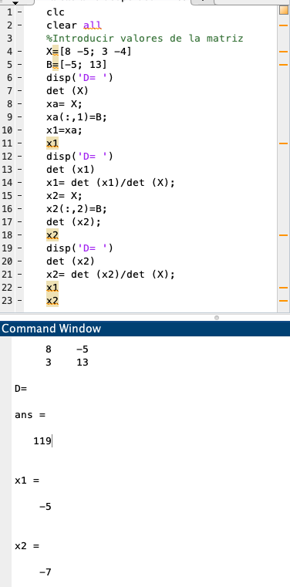
Cramer 2 x 2
x | y
3 | -1 | 1 |  |  |  | 3x-y=1
2 | 3 | 8 |  |  |  | 2x+3y=8

det S | 11 | x | 1 | -1 | x | 1
det x | 11 |  | 8 | 3 | y | 2
det y | 22
 |  | y | 3 | 1
 |  |  | 2 | 8

Cramer 2 x 2
x | y
5 | -2 | -2 |  |  |  | 5x-2y=-2
-3 | 7 | -22 |  |  |  | 3x+7y=-22

det S | 29 | x | -2 | -2 | x | -2
det x | -58 |  | -22 | 7 | y | -4
det y | -116
 |  | y | 5 | -2
 |  |  | -3 | -22

Cramer 2 x 2
x | y
8 | -5 | -5 |  |  |  | 8x-5y=-5
3 | -4 | 13 |  |  |  | 3x-4y=13

det S | -17 | x | -5 | -5 | x | -5
det x | 85 |  | 13 | -4 | y | -7
det y | 119
 |  | y | 8 | -5
 |  |  | 3 | 13

Cramer 3x3
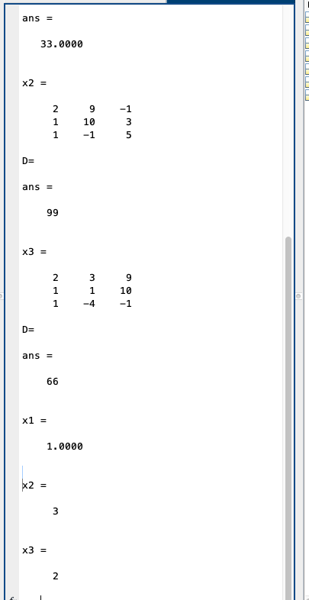
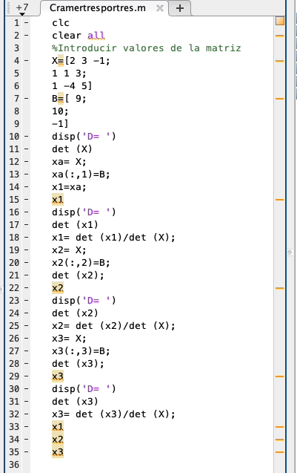
Cramer 3 x 3
1
2 | 3 | -1 | 9
1 | 1 | 3 | 10 |  |  | 2x+3y-z=9
1 | -4 | 5 | -1 |  |  | x+y+3z=10
 |  |  |  |  |  | x-4y+5y=-1

2 | 3 | -1 |  | x | 1 |  | -4
1 | 1 | 3 |  | y | 3 |  | 21
1 | -4 | 5 |  | z | 2 |  | 7
2 | 3 | -1
1 | 1 | 3

Dets | 33

9 | 3 | -1 | 9 | 3
10 | 1 | 3 | 10 | 1
-1 | -4 | 5 | -1 | -4

Det x | 33

2 | 9 | -1
1 | 10 | 3
1 | -1 | 5
2 | 9 | -1
1 | 10 | 3

Dety | 99

2 | 3 | 9 | 2 | 3
1 | 1 | 10 | 1 | 1
1 | -4 | -1 | 1 | -4

Detz | 66

2
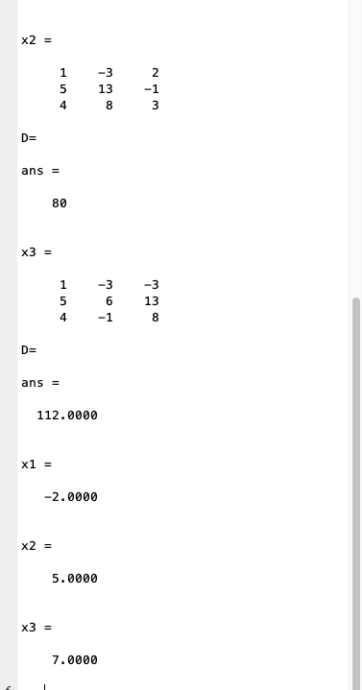
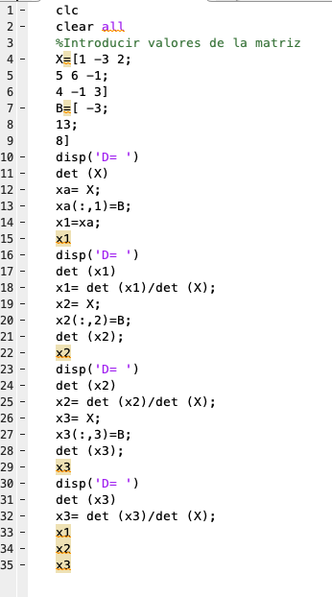
 |  |  |  |  |  | x-3y+2z=-3
1 | -3 | 2 | -3 |  |  | 5x+6y-z=13
5 | 6 | -1 | 13 |  |  | 4x-y+3z=8
4 | -1 | 3 | 8

1 | -3 | 2 |  | x | -2 |  | -3
5 | 6 | -1 |  | y | 5 |  | 13
4 | -1 | 3 |  | z | 7 |  | 8
1 | -3 | 2
5 | 6 | -1

Dets | 16

-3 | -3 | 2 | -3 | -3
13 | 6 | -1 | 13 | 6
8 | -1 | 3 | 8 | -1

Det x | -32

1 | -3 | 2
5 | 13 | -1
4 | 8 | 3
1 | -3 | 2
5 | 13 | -1

Dety | 80

1 | -3 | -3 | 1 | -3
5 | 6 | 13 | 5 | 6
4 | -1 | 8 | 4 | -1

Detz | 112

3

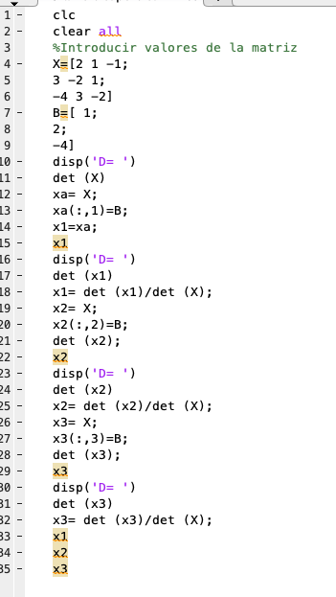
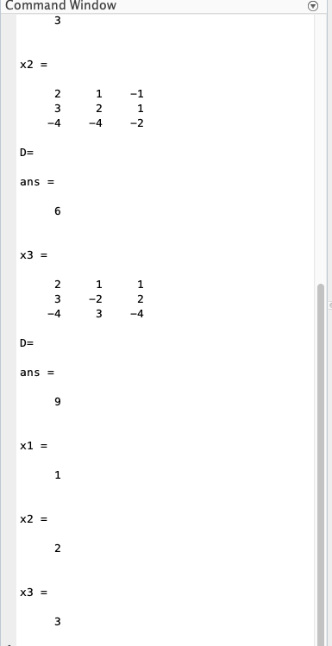
2 | 1 | -1 | 4
3 | -2 | 1 | 2 |  |  | 2x+y-z=1
-4 | 3 | -2 | -4 |  |  | 3x-2y+z=2
 |  |  |  |  |  | 4x+3y-2z=-4

2 | 1 | -1 |  | x | 2 |  | -2
3 | -2 | 1 |  | y | 4 |  | 30
-4 | 3 | -2 |  | z | 4 |  | 16
2 | 1 | -1
3 | -2 | 1

Dets | 3

4 | 1 | -1 | 4 | 1
2 | -2 | 1 | 2 | -2
-4 | 3 | -2 | -4 | 3

Det x | 6

2 | 4 | -1
3 | 2 | 1
-4 | -4 | -2
2 | 4 | -1
3 | 2 | 1

Dety | 12

2 | 1 | 4 | 2 | 1
3 | -2 | 2 | 3 | -2
-4 | 3 | -4 | -4 | 3

Detz | 12

Cramer 4x4
